Евробрус
 |  |  |  |  | 8 (423) 271-75-82
 |  |  |  |  | E-mail: velesdv@bk.ru
 |  |  |  |  | www.velesdv.ru

Металлический сайдинг "Евробрус"

Наименование |  |  | Длина от 0,5 м до 12 м, в защитной пленке
Металлический сайдинг "Евробрус" |  |  | Цена за 1 м2 (руб) | Цена за 1 м2 (руб)
ширина 255 мм, кроющая - 230 мм, толщина 0,45мм |  |  | при заказе до 250 м2 | при заказе от 250 м2

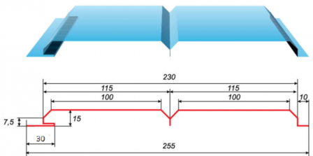 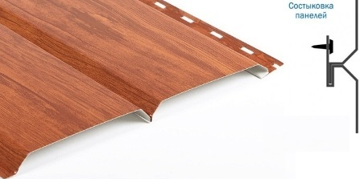 |  |  | Металлический сайдинг "Евробрус" PRINTECH 3D
 |  |  | 923р. | 893р.

 |  |  | Цвета по шкале RAL

 |  |  | 790р. | 760р.

Цвета по шкале: | RAL, PRINTECH 3D (дерево)

Стоимость металлического сайдинга "Евробрус" расчитывается по формуле =Ширина (м)*Длину(м)*Кол-во (шт)*Стоимость (руб)

 |  |  | Пример
 |  | Стоимость сайдинга: 0,255*6,0 м*10 шт*893 руб=13663руб

Доборные элементы для Евробруса
Наименование |  |  | Цена изделия (шт \руб), цвет PRINTECH 3D длиной 2,500 м при заказе до 100 м2 стоимость за 1м2 | Цена изделия (шт \руб), цвет PRINTECH 3D длиной 2,500 м при заказе свыше 100 м2 стоимость за 1м2

 |  |  | 850р. | 815р.
Угол наружний |  |  | 808р. | 774р.

Стыковочная планка |  |  | 510р. | 489р.

Угол внутренний |  |  | 510р. | 489р.

Конечная планка |  |  | 213р. | 204р.

